Тех задание
Technical specifications, design and the list of aditional equipment for Belarusian exhibition stand FACIM 2026, Marracuene, Maputo province, Mozambique
The name of the company
Contact person
Portfolio availability ( in stock\ out of stock)
Site (web-site link)
Certeficate of registration (registration information, TIN)
Work experience (the age of the company)
Work experience with Belinterexpo (joint projects)
The location of the head office (only city\town)
The location of production workshop (only city\town)
Are there any orders at the exhibition besides Belinterexpo (names)
Bank account
Possible payment currency

Stand information:
 |  |  | Exhibition | FACIM 2026
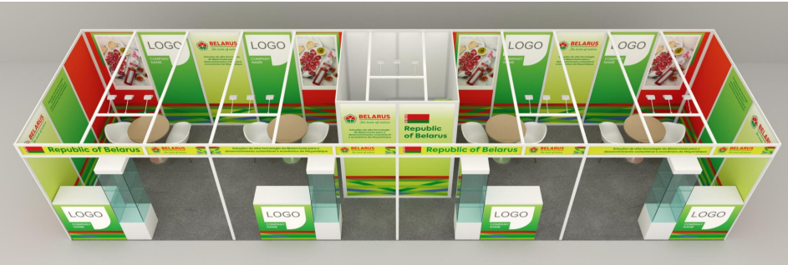 |  |  | Date | August 31 to September 6, 2026
 |  |  | City | Marracuene, Maputo province, Mozambique
 |  |  | Exhibitor | UE BELINTEREXPO BelCCI
 |  |  | Square footage | 36 sq.m. MODULAR STAND ( one open space in front)
 |  |  | Sizes | 12*3 m.
 |  |  | Pavilion and stand number | 14 Pavilion for international exhibitors
 |  |  | Design project | Made by BELINTEREXPO
Specification for stand
Flooring:
№ | List |  | Description | Price | Quantity |  | The amount
1 | Floor covering |  | Carpet |  | 36 | m²
TOTAL :
TAXES (Taxation system and currency_____________):
TOTAL WITH TAXES:
Electricity and lighting:
№ | List |  | Description/picture | Price | Quantity |  | The amount
1 | Electrical cabling, ligting, power sockets as per the design/ Электрические кабели, разводка, розетки в соответствии с проектом |  |  |  | 1 | set
2 | Socket/Розетка |  |  |  | 7 | pcs
3 | Electric shield with lock/Электрический щиток |  |  |  | 1 | pcs
4 | 24 hours power sockets for fridges/ 24-часовое подключение для холодильников |  |  |  | 1 | pcs
5 | Spot light/ прожекторный светильник |  | 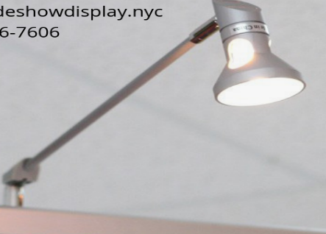 |  | 15 | pcs
Construction and works:
№ | List | Picture |  | Price | Quantity |  | The amount
1 | Pantry room with banner walls as per design/ Конструкция подсобки обтянутые баннером в соответствии с дизайном | 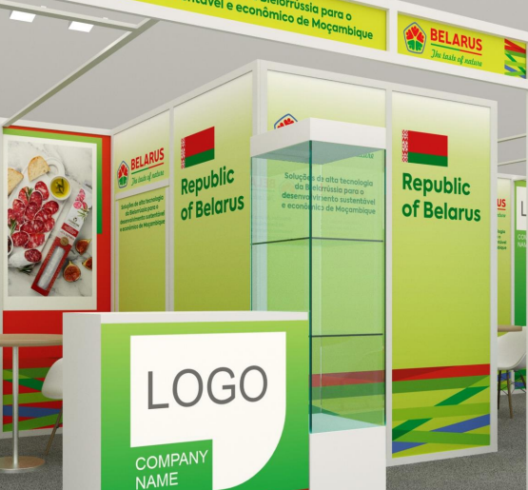 |  |  | 1 | room
2 | Doors/ Двери | 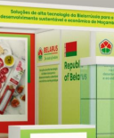 |  |  | 1 | pcs
3 | Branding around the perimeter/ Оклейка виниловой печатью по всему периметру | 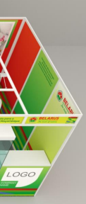 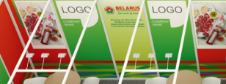 |  |  | 1 | pcs
4 | Reception counter made of MDF, covered with vinyl printing on the outside, inside there are two shelves, an outlet and a key lock according to the design / Инфостойки изготовлены из МДФ, снаружи обтянуты виниловой пленкой, внутри две полки, розетка и закр. на ключ в соответствии с дизайном |  |  |  | 4 | pcs
5 | Glass showcase with backlight 1000x500x2000/ Стеклянная витрина с подсветкой 1000х500х2000 | 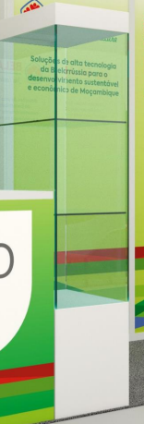 |  |  | 4 | pcs
Equipment:
№ | List |  |  | Price | Quantity |  | The amount
1 | white bar Chair/ белый барный стул |  | 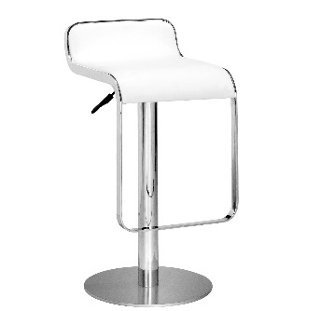 |  | 4 | pcs.
2 | white round table/ белый круглый стол |  | 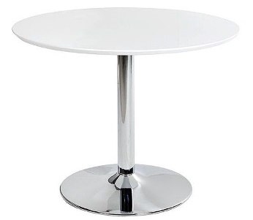 |  | 4 | pcs.
3 | white chair/ белый стул |  | 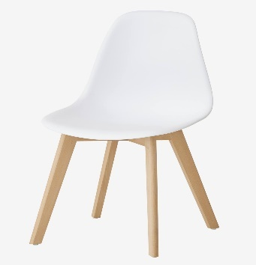 |  | 14 | pcs.
4 | metal storage shelf ( H= 2 m, L=1 m) / металлический стеллаж (В=2м, Д=1м) |  |  |  | 1 | pcs.
5 | table for storage room 80-120x70 cm/ стол для подсобки |  | 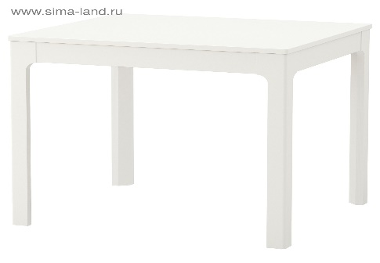 |  | 1 | pcs.
6 | Capsule Coffee machine/ капсульная кофемашина |  | 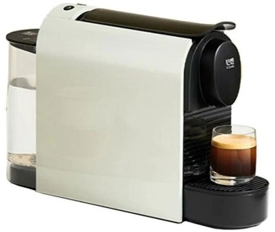 |  | 1 | pcs.
7 | Capsules for Coffee machine/ капсулы для кофемашины |  |  |  | 100 | pcs.
8 | Fridge 200L/ Холодильник 200л |  |  |  | 1 | pcs.
9 | Trash bins small/ Мусорные корзины малые |  |  |  | 4 | pcs.
10 | Trash bin big 50L/ Мусорные корзины большие 50л |  | 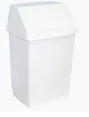 |  | 1 | pcs.
11 | Electric kettle/ Электрочайник |  |  |  | 1 | pcs.
12 | Wall mirror for pantry room/ Зеркало настенное в подсобку |  |  |  | 1 | pcs.
13 | Water dispencer/ кулер для воды |  | 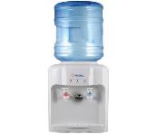 |  | 1 | pcs.
14 | water bottles 19L/ Бутли воды 19Л |  |  |  | 1 | pcs.
17 | Water in bottles 0,5l *12/ вода бутилированная 0,5л*12 |  |  |  | 5 | set
18 | Plastic folding chair for pantry room/ складные стулья для подсобки |  | 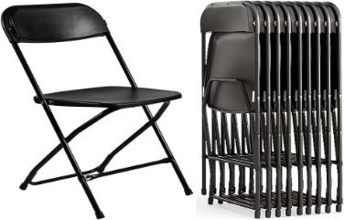 |  | 1 | pcs.
19 | disposable cups 250ml/ одноразовые стаканчики |  |  |  | 200 | pcs.
20 | sugar sticks/ сахар в саше |  |  |  | 100 | pcs.
21 | disposable coffee spoons/ одноразовые ложечки |  | 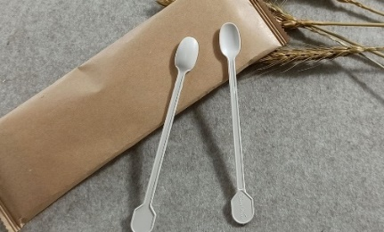 |  | 100 | pcs.
22 | wet wipes pack 100 pieces each/ влажные салфетки по 100 штук |  |  |  | 2 | pcs.
23 | Tissues pack 100 pieces each/ салфетки |  |  |  | 2 | pcs.
24 | black and green tea (box of tea bags) 100 pieces each/ черный и зеленый чай в пакетиках 100 pieces each |  |  |  | 2 | set
25 | plastic garbage bags (10 small and 10 big sizes packs)/ пластиковые пакеты для мусора (10 маленьких и 10 больших размеров) |  |  |  | 5 | set
26 | Wall hanger in pantry room / настенная вешалка для подсобного помещения |  |  |  | 1 | pcs
27 | Аntiseptic/ Антисептик |  |  |  | 1 | pcs
28 | Extension cable (1,5 m length)/ Удлинительный кабель (длина 1,5 м) |  |  |  | 1 | pcs
29 | Socket connector (ADAPTER) from the type-G to type-C / Адаптер для розетки |  | 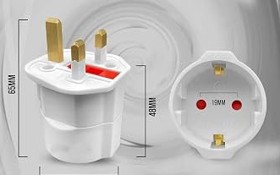 |  | 1 | pcs
30 | Booklet holder without defects/ Буклетница |  |  |  | 3 | pcs
TOTAL :
TAXES (Taxation system and currency_____________):
TOTAL WITH TAXES:
Additionally:
№ | List |  |  |  | Quantity |  | The amount
1 | Transportation / Installation / Dismantling Транспортировка / Монтаж / Демонтаж |  |  |  | 1 set
2 | Wi-Fi for the whole duration of the events (15 person)/ Wi-Fi на все время проведения мероприятий (15 человек) |  |  |  | 1 set
3 | Cleaning during and after Installation and during the show days/ Уборка во время и после монтажа, в дни проведения выставки |  |  |  | 1 set
4 | Power supply for stand lightning / Источник питания для освещения стенда |  |  |  | 1 set
5 | Power supply for 24 hours-powersockets for the fridge - 1 pcs. / Источник питания для 24-часовых розеток для холодильника - 1 шт. |  |  |  | 1 set
6 | Fire extinguishers/ Огнетушители |  |  |  | 1 pcs
7 | English-speaking manager (for the entire construction period, presence at the installation is mandatory!)/ Англоговорящий менеджер (на весь период строительства присутствие на монтаже обязательно!) |  |  |  | 1 pcs
TOTAL WORKS:
TAXES (Taxation system and currency_____________):
TOTAL WITH TAXES:

